상품제안서
[카카오골프공] R3 네온 프렌즈(무광) 컬러볼 (12알) 골프공 | 상품코드: F26220

 |  |  |  |  |  |  | 02-412-0044 | www.easy1.co.kr
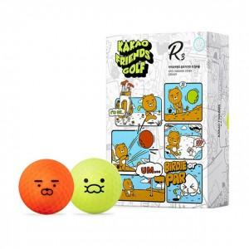

【상세/제작정보】 | 라벨지 별도문의

【인쇄/포장옵션】 | 전사 / 포장지포장

【공급단가】 | 수량 | 20~ | 50~ | 100~ | 300~ | 500~
*VAT별도 | 단가 | 28,970원 | 28,510원 | 27,810원 | 27,120원 | 26,650원

【상품 URL】 | https://dev.easy1.co.kr:443/src/goods_detail.php?gdno=26220

